Vandgennemstrømning
, | Dette regneark er et støtteværktøj til "Kvantificering af fosfortab fra vådområder og lavvandede søer" version April 2024.

 | Indsæt kun det antal rækker der skal bruges. Man kan senere indsætte en tom række hvis det bliver nødvendigt

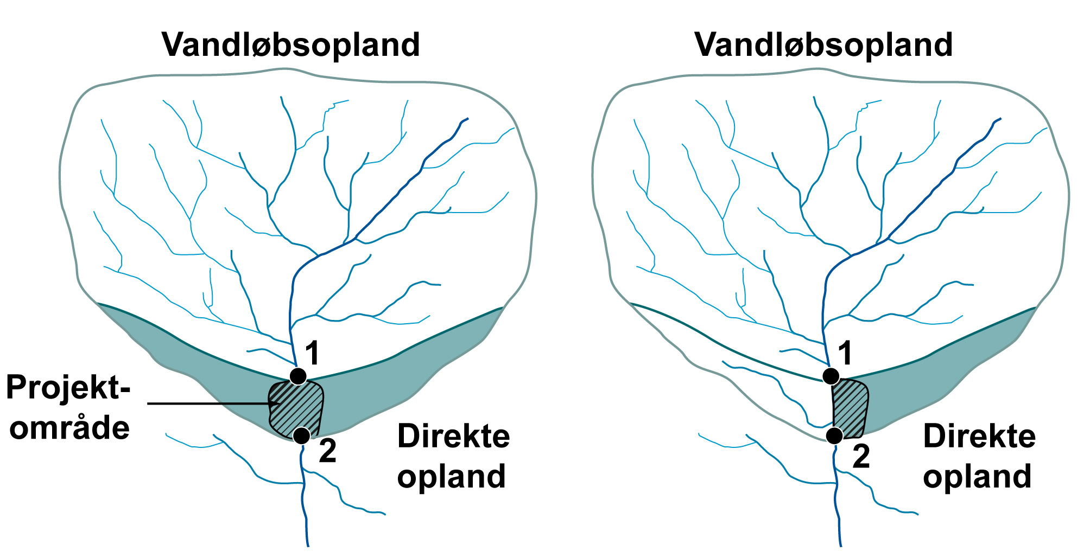
 | Bestemmelse af vandstrømning gennem projektområdet (kapitel 3)
 |  | Projektnavn |  |  | Nørbæk
 |  | Data om projektområdet

 |  | Projektområdets areal |  |  | 47.35 | ha
 |  | Direkte oplandsareal til projektområde |  |  | 126.3 | ha | Bestemmes via GIS procedure jf. afsnit 3.4 - figur 3.1
 |  | Projektområde + direkte oplandsareal |  |  | 174 | ha
 |  | Vandløbsoplandets areal |  |  | 237.9 | ha | Se figur 3.1

 |  | Vandløbsoplandet: |  |  |  |  |  |  |  | Det direkte opland:
 |  | Base flow index (BFI) og overfladenær strømning - Til brug ved oversvømmelse |  |  |  |  |  |  |  | Base flow index (BFI) og overfladenær strømning fra dirékte opland
 |  | BFI regnes på baggrund af karakteristika for vandløbsoplandet (jf. afsnit 3.3) |  |  |  |  |  |  |  | BFI regnes på baggrund af karakteristika for det direkte opland (jf. afsnit 3.3)

 |  | DMI-gridnr. (maks 24 grids kan indtastes) |  |  |  |  |  |  |  | DMI-gridnr. (maks 9 grids kan indtastes)
 |  | 623_54 |  |  |  |  |  |  |  | 623_54

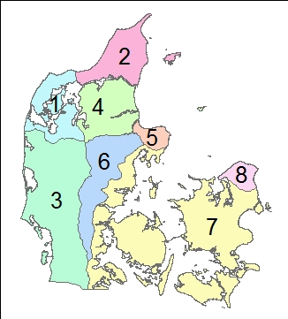
 |  | Korrrigeret årlig nedbør i mm |  |  | 860 | mm/år |  |  |  | Korrrigeret årlig nedbør | 860 | mm/år
 |  | Årlig potentiel fordampning i mm |  |  | 600 | mm/år |  |  |  | Årlig potentiel fordampning i mm | 600 | mm/år
 |  | Årsafstrømning eller nettonedbør |  |  | 260 | mm/år |  |  |  | Årsafstrømning/netnb | 260 | mm/år
 |  | Andel af lerjord (jL_VO) |  |  | 7.96 | % |  |  |  | Andel lerjord (jL_DO) | 86.56 | % kan indtastes
 |  | Andel af sandjord (jS_VO) |  |  | 45.49 | % |  |  |  | Befæstet areal (j9_DO) | 0.08 | % kan indtastes
 |  | Befæstet areal (j9_VO) |  |  | 11.42 |  |  |  |  | Georegion | 6 | figur 3.4
 |  | Georegion |  |  | 6 |  |  |  |  | Beregnet BFI | 0.05 | Bestemt jf. afsnit 3.3
 |  | Beregnet BFI |  |  | 0.71 |  |  |  |  |  |  |  |  |  |  | Fosforbalance for projektområdet
 |  | Qflom (1 - BFI) x årsafstrømning |  |  | 77 |  |  |  |  | QOF overfladenær | 429,196 | m3 år-1
 |  |  |  |  |  |  |  |  |  | strømning |  |  |  | Simplificeret figur 3.4
 |  | Bestemmelse af vandgennemstrømning (kapitel 3) |  |  |  |  |  |  |  |  |  |  |  | (georegion 9, Bornholm, ikke vist) |  |  | A: Fosforfrigivelse fra projektområder
 |  | Vandgennemstrømningen bestemmes for hvert prøvefelt. Beregningerne følger beskrivelsen i kapitel 3 |  |  |  |  |  |  |  |  |  |  |  |  |  |  | Frigivelsen beregnes ud fra proceduren beskrevet i kapitel 6 i vejledning. |  |  |  |  |  |  |  |  |  |  | Biomassehøst | Biomassehøst |  |  | Sødannelse
 |  |  |  | Fremtidige forhold | Fremtidige forhold |  |  | (gælder også grundvandsdybde) |  | Nuværende forhold | Nuværende forhold | Nuværende forhold
 |  |  |  |  | Anvendes kun ved delvist vådt |  |  |  |  | Tekstur og permeabilitet bestemmes vha. tabel 2.1
 |  | ID for prøvefelt | Areal af prøvefelt (ha) | Type af område | Prøvefeltes placering over vandløbets sommer-middelvandstand (jf. afsnit 3.2) |  |  | QOF,areal (afsnit 3.2) (mm år-1) | Grundsvandsdybde (m) | Tekstur |  | Permeabilitet | Drænings-intensitet (jf. afsnit 3.6) | Drænings-faktor | Gennemstrømning (afsnit 3.2) (Qfelt;mm år-1) |  | ID for prøvefelt | Vægt af ovntørret prøve (kg) | Jordkernes længde (m) | Jordkernes radius (m) |  | Volumenvægt (ligning 6.3) (kg m-3) | PBD (0-30 cm) (mg P kg tør jord-1) | FeBD (0-30 cm) (mg Fe kg tør jord-1) | FeBD:PBD (ligning 6.2) molforhold | PBD pulje (kg P ha-1) | PBD total (kg P) | PBD total efter biomassehøst (kg P) | FeBD:PBD molforhold efter evt. biomassehøst | Frigivelses rate (kg P ha-1 mm-1) | Fosforfrigivelse (kg P år-1) | Fosforfrigivelse fra ny sø (kg P år-1)
 |  | 1 | 0.95 | Delvist vådt | <50 |  |  | 906 | 1.00 | Moderat omsat tørv med mellemkornet sand |  | 0.5 | Intensiv (>25%) | 1.0 | 906 |  | 1 | 0.316 | 0.2600 | 0.0235 |  | 701 | 578 | 9130 | 8.8 | 1215 | 1154 | 1154 | 8.8 | 0.0063 | 5.4 | 0.0
 |  | 2 | 0.15 | Delvist vådt | >50 |  |  | 302 | 0.40 | Moderat omsat tørv med mellemkornet sand |  | 0.5 | Intensiv (>25%) | 1.0 | 302 |  | 2 | 0.393 | 0.2950 | 0.0235 |  | 768 | 318 | 8760 | 15.3 | 733 | 110 | 110 | 15.3 | 0.0037 | 0.2 | 0.0
 |  | 3 | 0.94 | Delvist vådt | <50 |  |  | 906 | 0.85 | Moderat omsat tørv med mellemkornet sand |  | 0.5 | Intensiv (>25%) | 1.0 | 906 |  | 3 | 0.188 | 0.2240 | 0.0235 |  | 484 | 249 | 25400 | 56.6 | 361 | 340 | 340 | 56.6 | 0.0011 | 0.9 | 0.0
 |  | 4 | 0.85 | Delvist vådt | <50 |  |  | 906 | 0.40 | Moderat omsat tørv med mellemkornet sand |  | 0.5 | Intensiv (>25%) | 1.0 | 906 |  | 4 | 0.366 | 0.2120 | 0.0235 |  | 995 | 246 | 10100 | 22.8 | 734 | 624 | 624 | 22.8 | 0.0025 | 1.9 | 0.0
 |  | 5 | 1.34 | Delvist vådt | <50 |  |  | 906 | 0.85 | Moderat omsat tørv med mellemkornet sand |  | 0.5 | Intensiv (>25%) | 1.0 | 906 |  | 5 | 0.170 | 0.2950 | 0.0235 |  | 332 | 276 | 20300 | 40.8 | 275 | 369 | 369 | 40.8 | 0.0014 | 1.8 | 0.0
 |  | 6 | 1.21 | Delvist vådt | <50 |  |  | 906 | 0.80 | Moderat omsat tørv med mellemkornet sand |  | 0.5 | Intensiv (>25%) | 1.0 | 906 |  | 6 | 0.098 | 0.2420 | 0.0235 |  | 233 | 503 | 23300 | 25.7 | 352 | 425 | 425 | 25.7 | 0.0022 | 2.5 | 0.0
 |  | 7 | 1.18 | Delvist vådt | <50 |  |  | 906 | 1.00 | Moderat omsat tørv med mellemkornet sand |  | 0.5 | Intensiv (>25%) | 1.0 | 906 |  | 7 | 0.125 | 0.2950 | 0.0235 |  | 244 | 344 | 28600 | 46.1 | 252 | 297 | 297 | 46.1 | 0.0013 | 1.4 | 0.0
 |  | 8 | 0.79 | Delvist vådt | <50 |  |  | 906 | 0.85 | Moderat omsat tørv med mellemkornet sand |  | 0.5 | Intensiv (>25%) | 1.0 | 906 |  | 8 | 0.201 | 0.2950 | 0.0235 |  | 393 | 818 | 29200 | 19.8 | 964 | 761 | 761 | 19.8 | 0.0029 | 2.1 | 0.0
 |  | 9 | 0.61 | Delvist vådt | <50 |  |  | 906 | 0.75 | Moderat omsat tørv med mellemkornet sand |  | 0.5 | Intensiv (>25%) | 1.0 | 906 |  | 9 | 0.098 | 0.2000 | 0.0235 |  | 282 | 506 | 23900 | 26.2 | 428 | 261 | 261 | 26.2 | 0.0022 | 1.2 | 0.0
 |  | 10 | 0.37 | Delvist vådt | <50 |  |  | 906 | 0.95 | Moderat omsat tørv med mellemkornet sand |  | 0.5 | Intensiv (>25%) | 1.0 | 906 |  | 10 | 0.161 | 0.2950 | 0.0235 |  | 315 | 1070 | 48600 | 25.2 | 1010 | 374 | 374 | 25.2 | 0.0023 | 0.8 | 0.0
 |  | 11 | 0.59 | Delvist vådt | <50 |  |  | 906 | 1.00 | Moderat omsat tørv med mellemkornet sand |  | 0.5 | Intensiv (>25%) | 1.0 | 906 |  | 11 | 0.305 | 0.2950 | 0.0235 |  | 596 | 712 | 29000 | 22.6 | 1273 | 751 | 751 | 22.6 | 0.0025 | 1.4 | 0.0
 |  | 12 | 0.53 | Delvist vådt | <50 |  |  | 906 | 1.00 | Moderat omsat tørv med mellemkornet sand |  | 0.5 | Intensiv (>25%) | 1.0 | 906 |  | 12 | 0.341 | 0.2950 | 0.0235 |  | 666 | 305 | 6130 | 11.1 | 610 | 323 | 323 | 11.1 | 0.0050 | 2.4 | 0.0
 |  | 13 | 0.86 | Delvist vådt | <50 |  |  | 906 | 0.90 | Moderat omsat tørv med mellemkornet sand |  | 0.5 | Intensiv (>25%) | 1.0 | 906 |  | 13 | 0.165 | 0.2300 | 0.0235 |  | 413 | 231 | 16900 | 40.6 | 287 | 246 | 246 | 40.6 | 0.0015 | 1.1 | 0.0
 |  | 14 | 0.26 | Delvist vådt | >50 |  |  | 302 | 0.65 | Mellemkornet sand |  | 1 | Intensiv (>25%) | 1.0 | 302 |  | 14 | 0.377 | 0.2180 | 0.0235 |  | 997 | 166 | 8560 | 28.6 | 496 | 129 | 129 | 28.6 | 0.0020 | 0.2 | 0.0
 |  | 15 | 0.81 | Delvist vådt | <50 |  |  | 906 | 0.45 | Moderat omsat tørv med mellemkornet sand |  | 0.5 | Intensiv (>25%) | 1.0 | 906 |  | 15 | 0.175 | 0.2870 | 0.0235 |  | 351 | 310 | 8940 | 16.0 | 327 | 265 | 265 | 16.0 | 0.0035 | 2.6 | 0.0
 |  | 16 | 0.78 | Delvist vådt | <50 |  |  | 906 | 0.40 | Moderat omsat tørv med mellemkornet sand |  | 0.5 | Intensiv (>25%) | 1.0 | 906 |  | 16 | 0.121 | 0.2310 | 0.0235 |  | 302 | 702 | 31700 | 25.0 | 636 | 496 | 496 | 25.0 | 0.0023 | 1.6 | 0.0
 |  | 17 | 0.71 | Delvist vådt | <50 |  |  | 906 | 0.50 | Moderat omsat tørv med mellemkornet sand |  | 0.5 | Intensiv (>25%) | 1.0 | 906 |  | 17 | 0.425 | 0.2820 | 0.0235 |  | 869 | 351 | 28900 | 45.7 | 915 | 649 | 649 | 45.7 | 0.0013 | 0.8 | 0.0
 |  | 18 | 0.29 | Delvist vådt | >50 |  |  | 302 | 0.35 | Moderat omsat tørv med mellemkornet sand |  | 0.5 | Intensiv (>25%) | 1.0 | 302 |  | 18 | 0.379 | 0.2580 | 0.0235 |  | 847 | 165 | 4450 | 15.0 | 419 | 122 | 122 | 15.0 | 0.0038 | 0.3 | 0.0
 |  | 19 | 1.27 | Delvist vådt | <50 |  |  | 906 | 1.00 | Moderat omsat tørv med mellemkornet sand |  | 0.5 | Intensiv (>25%) | 1.0 | 906 |  | 19 | 0.153 | 0.2900 | 0.0235 |  | 304 | 328 | 23400 | 39.6 | 299 | 380 | 380 | 39.6 | 0.0015 | 1.7 | 0.0
 |  | 20 | 1.02 | Delvist vådt | <50 |  |  | 906 | 0.90 | Moderat omsat tørv med mellemkornet sand |  | 0.5 | Intensiv (>25%) | 1.0 | 906 |  | 20 | 0.092 | 0.2920 | 0.0235 |  | 182 | 287 | 12800 | 24.7 | 157 | 160 | 160 | 24.7 | 0.0023 | 2.2 | 0.0
 |  | 21 | 1.32 | Delvist vådt | <50 |  |  | 906 | 1.00 | Moderat omsat tørv med mellemkornet sand |  | 0.5 | Intensiv (>25%) | 1.0 | 906 |  | 21 | 0.129 | 0.2400 | 0.0235 |  | 310 | 499 | 18800 | 20.9 | 464 | 612 | 612 | 20.9 | 0.0027 | 3.3 | 0.0
 |  | 22 | 0.38 | Delvist vådt | <50 |  |  | 906 | 0.25 | Moderat omsat tørv med mellemkornet sand |  | 0.5 | Intensiv (>25%) | 1.0 | 906 |  | 22 | 0.444 | 0.2250 | 0.0235 |  | 1137 | 286 | 10500 | 20.4 | 976 | 371 | 371 | 20.4 | 0.0028 | 1.0 | 0.0
 |  | 23 | 0.99 | Delvist vådt | <50 |  |  | 906 | 1.00 | Moderat omsat tørv med mellemkornet sand |  | 0.5 | Intensiv (>25%) | 1.0 | 906 |  | 23 | 0.251 | 0.2950 | 0.0235 |  | 490 | 474 | 9110 | 10.7 | 697 | 690 | 690 | 10.7 | 0.0052 | 4.7 | 0.0
 |  | 24 | 0.39 | Delvist vådt | <50 |  |  | 906 | 0.40 | Moderat omsat tørv med mellemkornet sand |  | 0.5 | Intensiv (>25%) | 1.0 | 906 |  | 24 | 0.587 | 0.2950 | 0.0235 |  | 1147 | 387 | 12800 | 18.3 | 1332 | 519 | 519 | 18.3 | 0.0031 | 1.1 | 0.0
 |  |  | 18.59 |  |  |  |  |  |  |  |  |  |  |  |  |  |  |  |  |  |  |  |  |  |  |  |  | 10429 |  |  | (areal*Qfelt*frigivelses rate)
 |  | Type af område |  |  |  | Tabel til bestemmelse af permeabilitet (flere detaljer finde i afsnit 2.2 + 3.7)
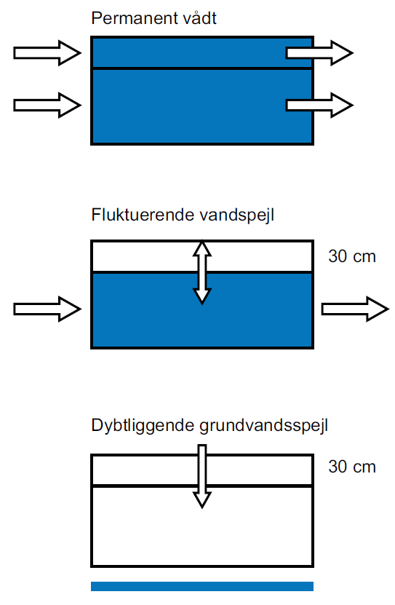
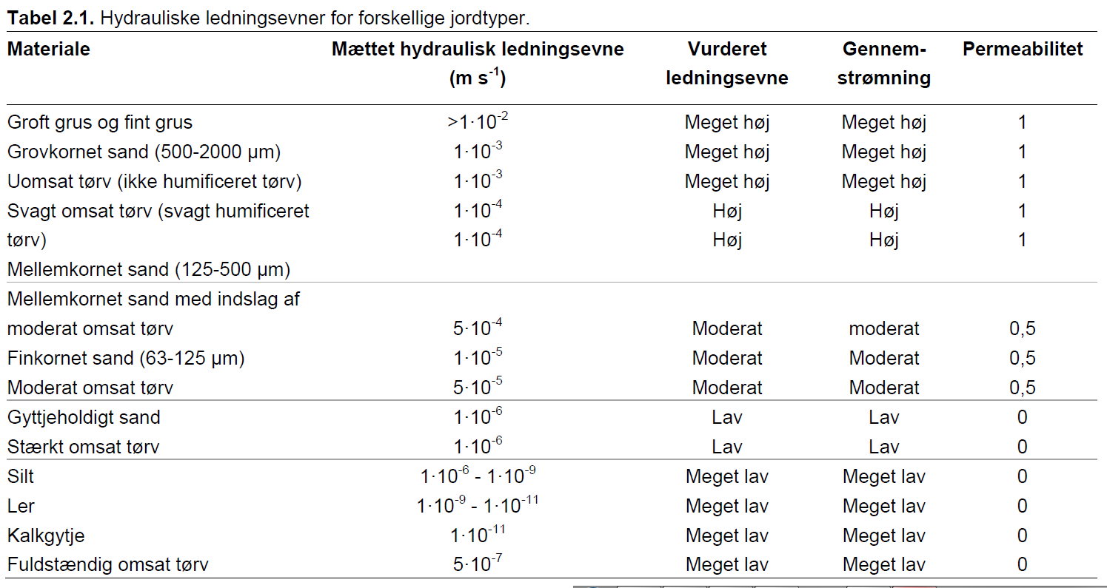
 |  |  |  |  |  |  |  |  |  |  |  |  |  |  |  |  | A. Samlet fosforfrigivelse fra projektområdet |  |  | Samlet fosfor (PBD) pulje i projektområdet
 |  |  |  |  |  |  |  |  |  |  |  |  |  |  |  |  | 42.4 | kg P år-1 |  | 10429 |  | kg

 |  |  |  |  |  |  |  |  |  |  |  |  |  |  |  |  | Fosfortilbageholdelse ved sedimentation
 |  |  |  |  |  |  |  |  |  |  |  |  |  |  |  |  | Tilbageholdelsen beregnes ud fra proceduren beskrevet i kapitel 4 og 5 i vejledning, og er afhænger af typen af vådområde. Fosfor balancen er beregnet jf. kapitel 8.

 |  |  |  |  |  |  |  |  |  |  |  |  |  |  |  |  | B: Overrisling (kapitel 4)
 |  |  |  |  |  |  |  |  |  |  |  |  |  |  |  |  | Drænet oplandsareal til overrisling |  | 114.4 | ha |  | Obs! Indsæt 0 hvis der ikke er overrisling
 |  |  |  |  |  |  |  |  |  |  |  |  |  |  |  |  | B. Fosfortilbageholdelse |  | 7.1 | kg P år-1 |  | beregnes ud fra en vejledende værdi på 0.062 kg ha-1 år-1

 |  |  |  |  |  |  |  |  |  |  |  |  |  |  |  |  | C: Sedimentation ved oversvømmelse (kapitel 5)
 |  |  |  |  |  |  |  |  |  |  |  |  |  |  |  |  | Vandløbstype
 |  |  |  |  |  |  |  |  |  |  |  |  |  |  |  |  | 1: Oplandsareal <10 km2, dog min. 2 km2
 |  |  |  |  |  |  |  |  |  |  |  |  |  |  |  |  | 2: Oplandsareal 10-100 km2
 |  |  |  |  |  |  |  |  |  |  |  |  |  |  |  |  | 3: Oplandsareal >100 km2

 |  |  |  |  |  |  |  |  |  |  |  |  |  |  |  |  | Der må maks. regnes sedimentation for et område op til |  |  |  |  | meter fra vandløbet på hver side (oversvømmet areal)
 |  |  |  |  |  |  |  |  |  |  |  |  |  |  |  |  | Oversvømmet areal bestemmes efter kapitel 5 i vejledningen - manuel eller modelberegnet

 |  |  |  |  |  |  |  |  |  |  |  |  |  |  |  |  | Manuelt beregnet oversvømmet areal
 |  |  |  |  |  |  |  |  |  |  |  |  |  |  |  |  | Vandløbsstrækning |  |  | m | Længde af vandløbsstrækning grænsende op til projektområdet
 |  |  |  |  |  |  |  |  |  |  |  |  |  |  |  |  | Bredde for sedimentationsområde |  |  | m
 |  |  |  |  |  |  |  |  |  |  |  |  |  |  |  |  | Oversvømmet areal |  |  | ha

 |  |  |  |  |  |  |  |  |  |  |  |  |  |  |  |  | Modelberegnet oversvømmet areal
 |  |  |  |  |  |  |  |  |  |  |  |  |  |  |  |  | Modelberegnet oversvømmet areal |  |  | ha

 |  |  |  |  |  |  |  |  |  |  |  |  |  |  |  |  | Dage med oversvømmelse |  |  | antal dage år-1 | Gælder både for manuelt beregnet og modelberegnet

 |  |  |  |  |  |  |  |  |  |  |  |  |  |  |  |  | Forventet tab af partikelbundet fosfor fra oplandet (beregnes med lingning 2, kapitel 5)
 |  |  |  |  |  |  |  |  |  |  |  |  |  |  |  |  | Årsafstrømning |  |  | mm år-1
 |  |  |  |  |  |  |  |  |  |  |  |  |  |  |  |  | Qflom |  |  | mm år-1
 |  |  |  |  |  |  |  |  |  |  |  |  |  |  |  |  | Andel sandjord i vandløbsopland (S) |  | 27.6 | %
 |  |  |  |  |  |  |  |  |  |  |  |  |  |  |  |  | Andel landbrugsjord i vandløbsopland (A) |  | 62.1 | %
 |  |  |  |  |  |  |  |  |  |  |  |  |  |  |  |  | Hældning på vandløb (SL) |  |  | ‰ eller m/km
 |  |  |  |  |  |  |  |  |  |  |  |  |  |  |  |  | Andel af eng/mose i vandløbsopland (EM) |  | 3.8 | % |  | Kode 4110 + 4120 i AIS arealanvendelses tema
 |  |  |  |  |  |  |  |  |  |  |  |  |  |  |  |  | Partikelbundet P (PP) |  | #VALUE! | kg P ha-1 år-1
 |  |  |  |  |  |  |  |  |  |  |  |  |  |  |  |  | Fosfordeponering_metode1 LIGNING 1 |  | #VALUE! | kg P år-1 |  | Beregning af deponering med ligning 1, Kap 5.2
 |  |  |  |  |  |  |  |  |  |  |  |  |  |  |  |  | Fosfordeponering_metode2 LIGNING 2 |  | #VALUE! | kg P år-1 |  | Beregning af deponering med ligning 2, Kap 5.3 (MAKSIMAL årlig sedimentation af fosfor; i.e. 10 % af årlig PP transport i vandløb)
 |  |  |  |  |  |  |  |  |  |  |  |  |  |  |  |  | Fosfordeponeringsrate |  | #VALUE! | kg P oversvømmet ha-1 år-1
 |  |  |  |  |  |  |  |  |  |  |  |  |  |  |  |  | C. Valgt Fosfordeponering |  | #VALUE! | kg P år-1 |  | Obs!! Hvis beregning 1 > beregning 2 vælges beregning 2 automatisk ellers anvendes 1

 |  |  |  |  |  |  |  |  |  |  |  |  |  |  |  |  | (kapitel 8 i vejledningen).
 |  |  |  |  |  |  |  |  |  |  |  |  |  |  |  |  | D. Fosfortab fra søer |  | 0.0 | kg P år-1 |  | Ny viden: Nyt faneblad "SØER" beregner P tab i nyretablerede søer med ny formel specielt for søer

 |  |  |  |  |  |  |  |  |  |  |  |  |  |  |  |  | Total fosfortilbageholdelse (-A+B+C-D) |  | -35.3 | kg P år-1 |  | Negative tal=frigivelse/tab af P. Positive tal=tilbageholdelse af P

